Overview


Flutter is Google's UI toolkit for building beautiful, natively compiled applications for mobile, web, desktop, and embedded devices from a single codebase.

Started date 21/08/2021
At home
For freelance purpose

Preferences
https://flutter.dev/docs

Get Started
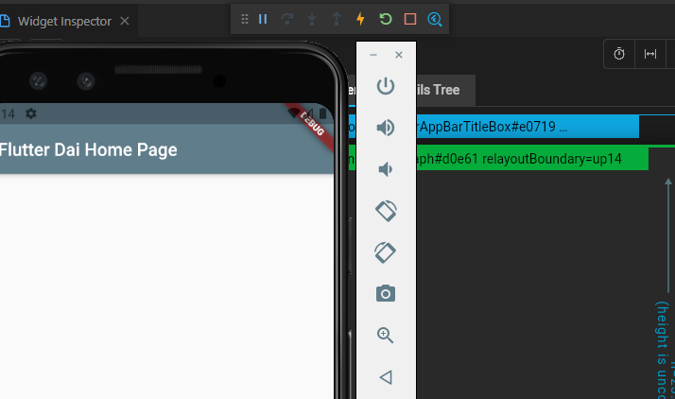
 Get Started

1. Install

 | Choose OS here |  | Install - Flutter
 | Download the Flutter SDK |  |  |  | Windows install - Flutter

 | Cách 1 : Download thuộc dạng phiên bản cố định về máy
 |  | 1. Download phiên bản stable của Flutter về máy

 |  | 2. Unzip ở một nơi nào đó
 | Nơi đó phải khác C:\Program Files\

 | Cách 2 : Download thuộc dạng Github
 | Mở Git Bash hoặc Command
 |  | git clone https://github.com/flutter/flutter.git -b stable

 | Update your path
 |  | Vào hộp thoại | Edit environment variables
 |  | Tìm biến Path và thêm đường dẫn đến flutter\bin, dùng ';' để ngăn cách dữ liệu trước đó
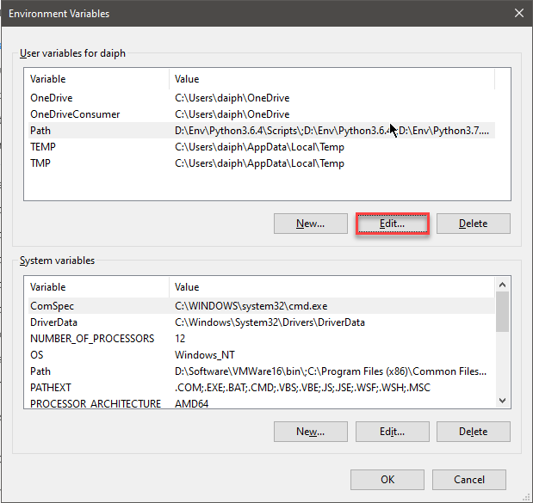
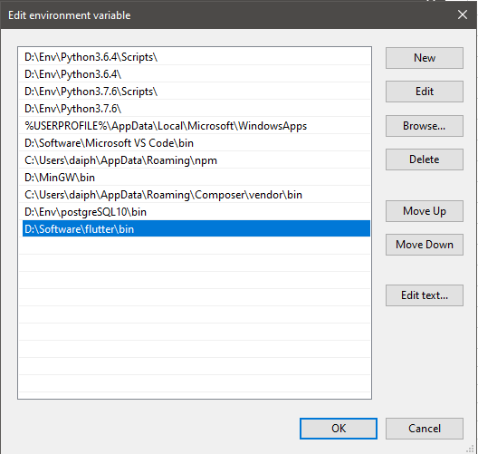

 |  |  |  |  |  | Thêm đường dẫn đến flutter\bin

 |  | Kiểm tra xem Flutter đã được cập nhật vào Path chưa
 |  | where flutter dart
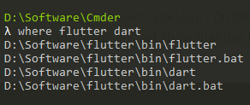

 | Run flutter doctor
 |  | Chạy lệnh để kiểm tra những dependencies đã có đủ hết chưa, chạy ở đâu cũng được
 |  | flutter doctor |  | Sau bước này , chưa cần phải download hết những thứ còn thiếu sau khi doctor

2. Set up an editor

 | Có 3 Editor có hướng dẫn sử dụng
 | 1 | Android Studio and IntelliJ
 | 2 | Visual Studio Code |  | ( recommended )
 | 3 | Emacs

 | Để thực hiện set up hoàn chỉnh cần làm theo những bước dưới đây

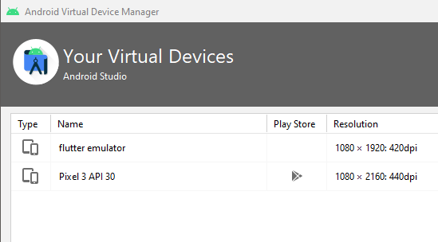
 | 1. Visual Studio Code |  |  |  |  | 2. Android Studio |  |  |  |  | 3. AVD Manager
 | Extensions: Install Extensions |  |  |  |  | Khi gặp vấn đề trên thì thuộc trường hợp đã có Android Studio rồi nhưng chưa cài đặt config SDK |  |  |  |  | Tạo ra các AVD để mô phỏng điện thoại, máy tính bảng, màn hình
 |  | Install Futter |  |  |  | Để fix config đó, vào Options của Android Studio theo đường dẫn dưới
 |  | Install Dart

 |  |  |  |  |  | Vào hộp thoại |  | Edit environment variables | System Variables
 |  |  |  |  |  | Tìm biến Path và thêm đường dẫn đến platforms và platform-tools

 |  |  |  |  |  | Kết quả sẽ như bên dưới
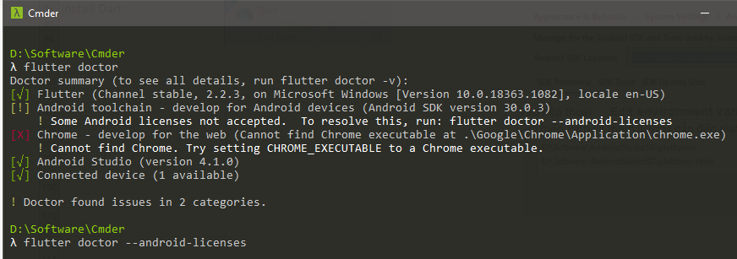

 |  |  |  |  |  | Yes 6 lần
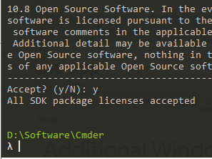

3. Test drive

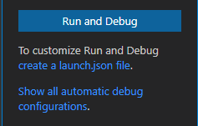
 | 1. Create the app |  |  |  |  |  | 2. Run the App |  |  | 3. Try Hot Reload
 | Cd đến nơi mà cần tạo project |  |  |  |  |  | Mở trang Run and Debug trong VSCode, Chọn Run and Debug |  |  | Sửa Text ở dòng 97 và Save lại, coi sự thay đổi
 | flutter create beginner

 |  |  |  |  |  |  | Chọn device sẽ chạy như được quy định ở trên

 | Hoặc F1 trong VSCode

 |  |  |  |  |  |  | Thanh công cụ sẽ hiển thị như dưới và có cả hình sấm sét đại diện cho chức năng Hot Reload

